State Transition Diagram
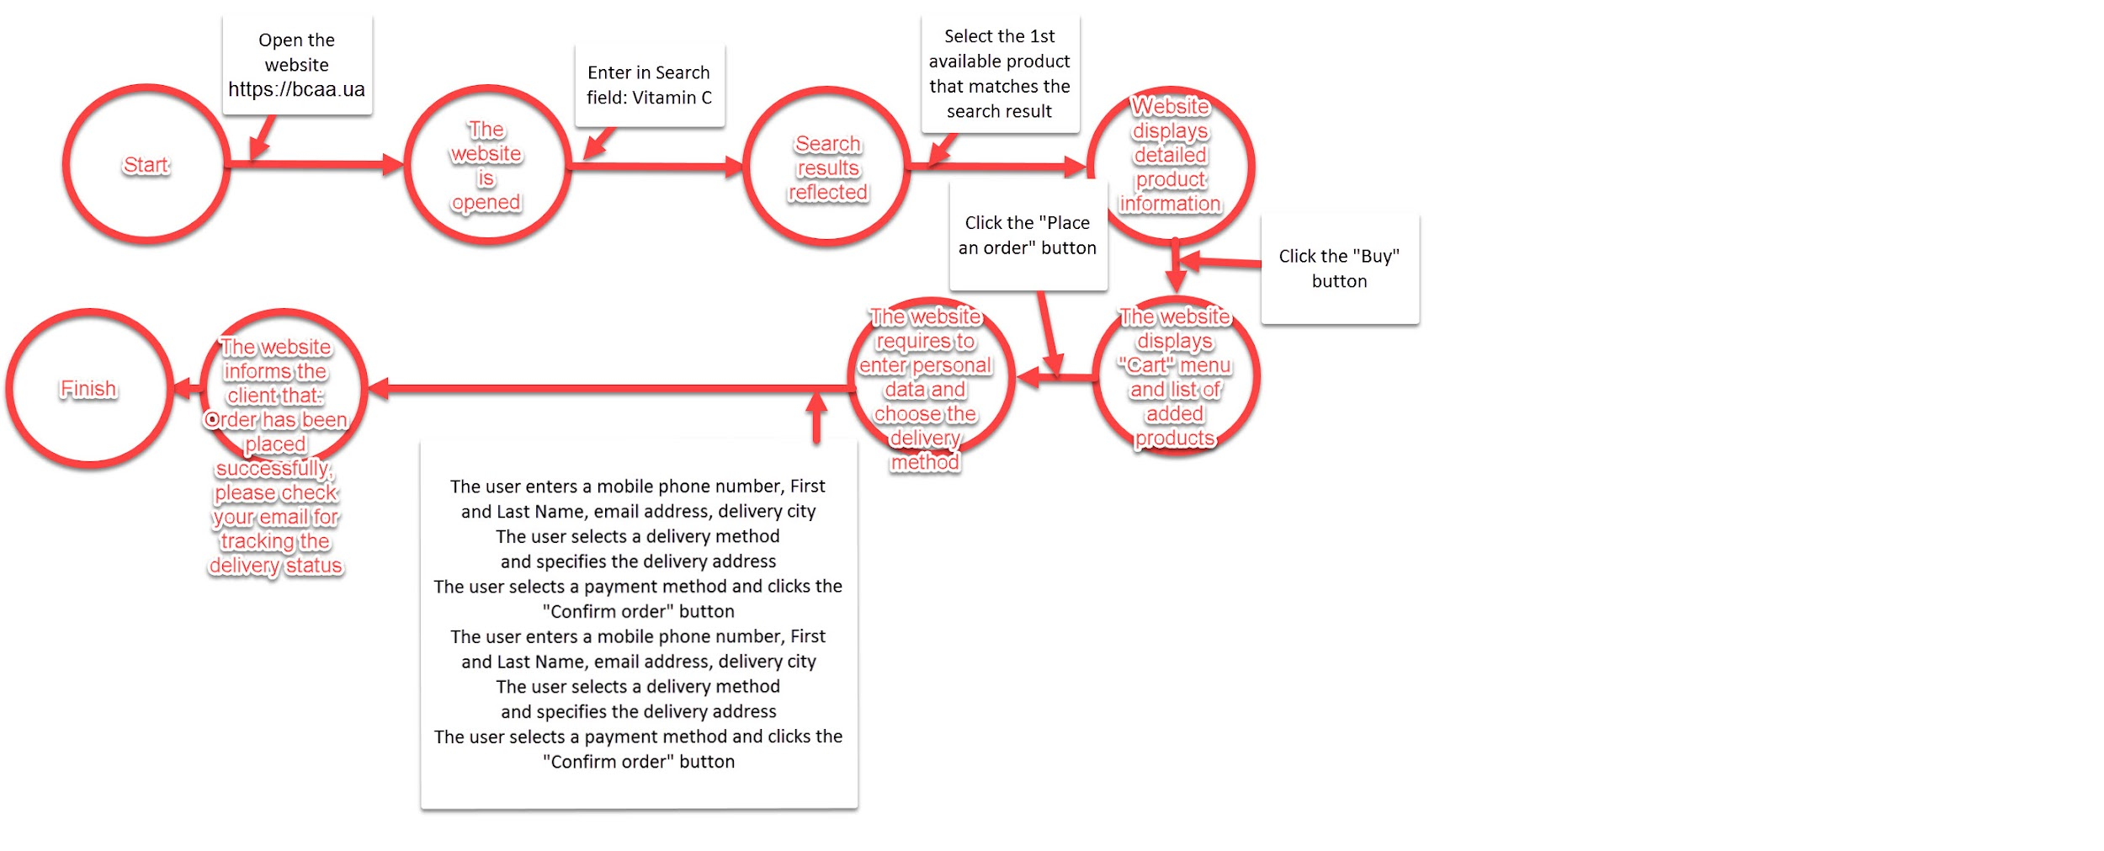
State Transition Diagram
Summarry | Let's consider on practice the technique of design: "State-transition Diagram" and draw a diagram that will display the possibility of buying goods on the site https://bcaa.ua/

